Transformator
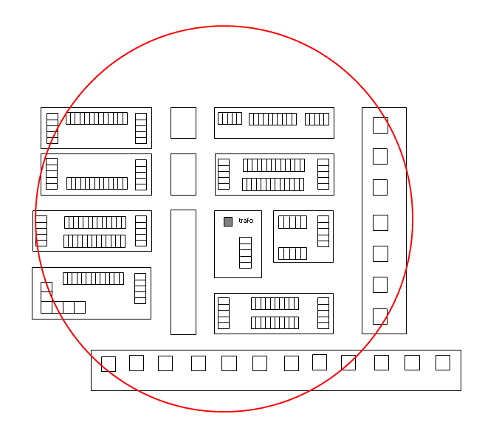
Ontwerpstroom transformator (let op: kolom A is automatische optelsom van alle afgaande kabelrichtingen)
Aantal van eenheid | Type wooneenheid |  | Ontwerpstroom verbruik per eenheid | Ontwerpstroom opwek per eenheid | Totaal verbruik op trafoniveau in A | Totaal opwek op trafoniveau in A | Totaal verbruik op trafoniveau in kW | Totaal opwek op trafoniveau in kW

 | Type 1: Laagbouw huishoudens t/m bouwjaar 2021 met een individuele warmtepomp en tapwaterbuffer
0 | Vrijstaand |  | 7.5 | 8.9 | 0.0 | 0.0 | 0.0 | 0.0
0 | Twee onder een kap |  | 6.3 | 6.8 | 0.0 | 0.0 | 0.0 | 0.0
0 | Rijtjeswoning (woonboten, woonwagens, chalets en vakantiehuisjes) |  | 5.5 | 5.7 | 0.0 | 0.0 | 0.0 | 0.0
0 | Onbekend |  | 5.9 | 5.7 | 0.0 | 0.0 | 0.0 | 0.0

 | Type 2: Laagbouw huishoudens met stads- of gasverwarming
0 | Vrijstaand |  | 3.9 | 8.9 | 0.0 | 0.0 | 0.0 | 0.0
0 | Twee onder een kap |  | 3.9 | 6.8 | 0.0 | 0.0 | 0.0 | 0.0
0 | Rijtjeswoning (woonboten, woonwagens, chalets en vakantiehuisjes) |  | 3.9 | 5.7 | 0.0 | 0.0 | 0.0 | 0.0
0 | Onbekend |  | 3.9 | 5.7 | 0.0 | 0.0 | 0.0 | 0.0

 | Type 3: Laagbouw huishoudens vanaf bouwjaar 2022 met een individuele warmtepomp en tapwaterbuffer
0 | Vrijstaand |  | 7.0 | 8.9 | 0.0 | 0.0 | 0.0 | 0.0
0 | Twee onder een kap |  | 5.9 | 6.8 | 0.0 | 0.0 | 0.0 | 0.0
0 | Rijtjeswoning |  | 5.3 | 5.7 | 0.0 | 0.0 | 0.0 | 0.0
0 | Onbekend |  | 5.6 | 5.7 | 0.0 | 0.0 | 0.0 | 0.0

 | Type 4: Hoogbouw huishoudens met collectieve warmtepomp, stads- of gasverwarming
0 | Appartement incl. publiek laden |  | 2.6 |  | 0.0 |  | 0.0
 | Collectieve warmtepomp - elektrisch vermogen |  |  |  | 0.0 |  | 0
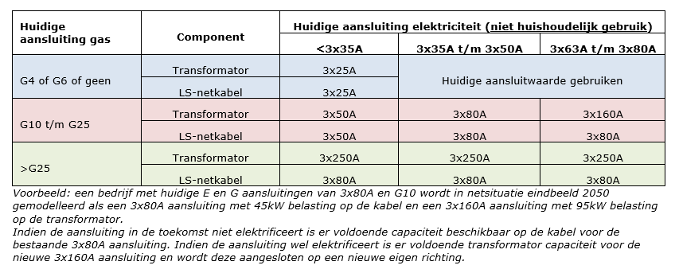
 |  |  |  |  |  |  |  |  | Toekomstige aansluitwaarden kleinzakelijk en grootverbruik:
 | Type 5: Hoogbouw huishoudens t/m bouwjaar 2021 met een individuele warmtepomp
0 | Appartement incl. publiek laden |  | 4.5 |  | 0.0 |  | 0.0

 | Type 6: Nieuwbouw hoogbouw huishoudens vanaf bouwjaar 2022 met een individuele warmtepomp
0 | Appartement incl. publiek laden |  | 4.2 |  | 0.0 |  | 0.0

 | Type 7: Laag- of hoogbouw met alternatieve verwarmingscomponenten (toeslag)
 | Aantal * elektrisch vermogen verwarmingscomponent * gelijktijdigheidsfactor tabel type 7 |  |  |  | 0.0 |  | 0

 | Type 8: Kleinzakelijk (niet-huishoudelijk t/m 3x80A)
0 | Huidige aansluitwaarde: < 3x35A | G4, G6, geen of ander gas | 8.7 | 8.7 | 0.0 | 0.0 | 0.0 | 0.0
0 | Huidige aansluitwaarde: < 3x35A | G10 t/m G25 | 44.0 | 44.0 | 0.0 | 0.0 | 0.0 | 0.0
0 | Huidige aansluitwaarde: < 3x35A | > G25 | 210.0 | 210.0 | 0.0 | 0.0 | 0.0 | 0.0
0 | Huidige aansluitwaarde: 3x35A t/m 3x40A | G4, G6, geen of ander gas | 32.0 | 32.0 | 0.0 | 0.0 | 0.0 | 0.0
0 | Huidige aansluitwaarde: 3x35A t/m 3x40A | G10 t/m G25 | 65.0 | 65.0 | 0.0 | 0.0 | 0.0 | 0.0
0 | Huidige aansluitwaarde: 3x35A t/m 3x40A | > G25 | 210.0 | 210.0 | 0.0 | 0.0 | 0.0 | 0.0
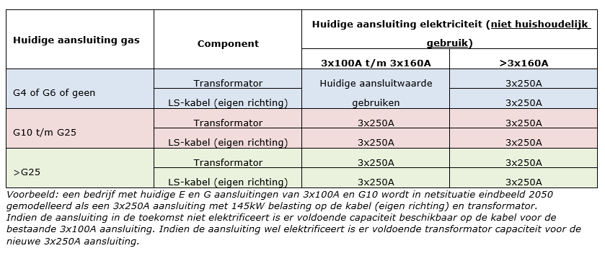
0 | Huidige aansluitwaarde: 3x50A | G4, G6, geen of ander gas | 44.0 | 44.0 | 0.0 | 0.0 | 0.0 | 0.0
0 | Huidige aansluitwaarde: 3x50A | G10 t/m G25 | 65.0 | 65.0 | 0.0 | 0.0 | 0.0 | 0.0
0 | Huidige aansluitwaarde: 3x50A | > G25 | 210.0 | 210.0 | 0.0 | 0.0 | 0.0 | 0.0
0 | Huidige aansluitwaarde: 3x63A | G4, G6, geen of ander gas | 51.0 | 51.0 | 0.0 | 0.0 | 0.0 | 0.0
0 | Huidige aansluitwaarde: 3x63A | G10 t/m G25 | 138.0 | 138.0 | 0.0 | 0.0 | 0.0 | 0.0
0 | Huidige aansluitwaarde: 3x63A | > G25 | 210.0 | 210.0 | 0.0 | 0.0 | 0.0 | 0.0
0 | Huidige aansluitwaarde: 3x80A | G4, G6, geen of ander gas | 65.0 | 65.0 | 0.0 | 0.0 | 0.0 | 0.0
0 | Huidige aansluitwaarde: 3x80A | G10 t/m G25 | 138.0 | 138.0 | 0.0 | 0.0 | 0.0 | 0.0
0 | Huidige aansluitwaarde: 3x80A | > G25 | 210.0 | 210.0 | 0.0 | 0.0 | 0.0 | 0.0

 | Type 9: Grootverbruik LS (eigen richting >3x80A)
0 | Huidige aansluitwaarde: 3x100A | G4, G6, geen of ander gas | 85.0 | 85.0 | 0.0 | 0.0 | 0.0 | 0.0
0 |  | G10 t/m G25 | 210.0 | 210.0 | 0.0 | 0.0 | 0.0 | 0.0
0 |  | > G25 | 210.0 | 210.0 | 0.0 | 0.0 | 0.0 | 0.0
0 | Huidige aansluitwaarde: 3x125A | G4, G6, geen of ander gas | 106.0 | 106.0 | 0.0 | 0.0 | 0.0 | 0.0
0 |  | G10 t/m G25 | 210.0 | 210.0 | 0.0 | 0.0 | 0.0 | 0.0
0 |  | > G25 | 210.0 | 210.0 | 0.0 | 0.0 | 0.0 | 0.0
0 | Huidige aansluitwaarde: 3x160A | G4, G6, geen of ander gas | 138.0 | 138.0 | 0.0 | 0.0 | 0.0 | 0.0
0 |  | G10 t/m G25 | 210.0 | 210.0 | 0.0 | 0.0 | 0.0 | 0.0
0 |  | > G25 | 210.0 | 210.0 | 0.0 | 0.0 | 0.0 | 0.0
0 | Huidige aansluitwaarde: 3x200A | G4, G6, geen of ander gas | 210.0 | 210.0 | 0.0 | 0.0 | 0.0 | 0.0
0 |  | G10 t/m G25 | 210.0 | 210.0 | 0.0 | 0.0 | 0.0 | 0.0
0 |  | > G25 | 210.0 | 210.0 | 0.0 | 0.0 | 0.0 | 0.0
1 | Huidige aansluitwaarde: 3x250A | G4, G6, geen of ander gas | 210.0 | 210.0 | 210.0 | 210.0 | 144.9 | 144.9
0 |  | G10 t/m G25 | 210.0 | 210.0 | 0.0 | 0.0 | 0.0 | 0.0
0 |  | > G25 | 210.0 | 210.0 | 0.0 | 0.0 | 0.0 | 0.0

 | Type 10: Netbewust publiek laden
0 | Aansluiting 3x25A |  | 3.7 |  | 0.0 |  | 0.0

 | Type 11: Straatmeubilair
0 | Aansluiting 1x6A |  | 4.3 |  | 0.0 |  | 0.0
0 | Aansluiting 1x10A |  | 8.7 |  | 0.0 |  | 0.0
0 | Aansluiting 3x25A |  | 5.8 |  | 0.0 |  | 0.0
0 | Aansluiting 3x40A t/m 3x50A |  | 22.0 |  | 0.0 |  | 0.0
0 | Aansluiting 3x63A t/m 3x80A |  | 36.0 |  | 0.0 |  | 0.0

 | Totale benodigde trafo capaciteit voor verbruik (A) |  | 210
 | Totale benodigde trafo capaciteit voor opwek (A) |  | 210 |  | Naam:
 | Totale benodigde trafo capaciteit voor verbruik (kW) |  | 145 |  | Nummer:
 | Totale benodigde trafo capaciteit voor opwek (kW) |  | 145 |  | Vermogen:
 | Minimaal aantal benodigde netstations met een 630kVA transformator |  | 0.2 |  | Installatie:

(1)
Vul alleen de |  | vlakken in. |  | Ontwerpstroom kabel |  |  |  |  |  |  | Verschillende doorsnedes in dezelfde kabelgroep! Let op: Alleen de gele velden zijn invoervelden ! |  |  |  |  |  |  |  |  |  |  |  |  |  |  | Invoervelden
 | Aantal van eenheid | Type wooneenheid |  | Ontwerpstroom verbruik per eenheid | Ontwerpstroom opwek per eenheid | Totaal verbruik op kabelniveau in A | Totaal opwek op kabelniveau in A | Totaal verbruik op kabelniveau in kW | Totaal opwek op kabelniveau in kW | Opmerkingen | Evenredig verdeelde belasting over de kabel (50%), gebaseerd op tabellen 6 en 8 uit kader Eea-0205.K
 |  |  |  |  |  |  |  |  |  |  | Er moet wel sprake zijn van zogenaamde kabelverjonging, d.w.z. de zwaardere kabels aan het begin van de kabelgroep en de dunnere kabels op het eind van de kabelgroep.
 |  | Type 1: Laagbouw huishoudens t/m bouwjaar 2021 met een individuele warmtepomp en tapwaterbuffer
 |  | Vrijstaand |  | 8.1 | 9.2 | 0.0 | 0.0 | 0.0 | 0.0
 |  | Twee onder een kap |  | 7.1 | 7.0 | 0.0 | 0.0 | 0.0 | 0.0
 |  | Rijtjeswoning (woonboten, woonwagens, chalets en vakantiehuisjes) |  | 6.4 | 5.9 | 0.0 | 0.0 | 0.0 | 0.0
 |  | Onbekend |  | 6.8 | 5.9 | 0.0 | 0.0 | 0.0 | 0.0

 |  | Type 2: Laagbouw huishoudens met stads- of gasverwarming
 |  | Vrijstaand |  | 3.9 | 8.9 | 0.0 | 0.0 | 0.0 | 0.0 |  |  |  |  |  |  |  |  |  |  |  |  |  |  | max gG | max gFF
 |  | Twee onder een kap |  | 3.9 | 6.8 | 0.0 | 0.0 | 0.0 | 0.0 |  | ontwerpstroom |  |  |  |  |  |  |  | t/m 57A | t/m 72A | t/m 90A | t/m 113A | t/m 144A | t/m 180A | t/m 225A
 |  | Rijtjeswoning (woonboten, woonwagens, chalets en vakantiehuisjes) |  | 3.9 | 5.7 | 0.0 | 0.0 | 0.0 | 0.0 |  | smeltveiligheid Inom |  |  |  |  |  |  |  | 63A | 80A | 100A | 125A | 160A | 200A | 250A | invoer
 |  | Onbekend |  | 3.9 | 5.7 | 0.0 | 0.0 | 0.0 | 0.0 |  |  | waarden per 1000m |  |  | waarden o.b.v. kabellengte |  |  |  | 63 | 80 | 100 | 125 | 160 | 200 | 250 | kabellengtes
 |  |  |  |  |  |  |  |  |  |  |  | ohm | ohm | ohm | ohm | ohm | ohm | A | ohm | ohm | ohm | ohm | ohm | ohm | ohm | per doorsnede
 |  | Type 3: Laagbouw huishoudens vanaf bouwjaar 2022 met een individuele warmtepomp en tapwaterbuffer |  |  |  |  |  |  |  |  |  |  |  |  |  |  |  |  | 0.25 | 0.25 | 0.204 | 0.163 | 0.128 | 0.092 | 0.062
 |  | Vrijstaand |  | 7.5 | 9.2 | 0.0 | 0.0 | 0.0 | 0.0 |  | Name | R | X | Z (berekend) | R | X | Z (berekend) |  | 0.25 | 0.25 | 0.25 | 0.25 | 0.25 | 0.218 | 0.171 | in meters
 |  | Twee onder een kap |  | 6.8 | 7.0 | 0.0 | 0.0 | 0.0 | 0.0 |  | 4*240mm2 Al | 0.129 | 0.073 | 0.148 | 0.000 | 0.000 |  | 359 | - | - | - | - | - | - | - |  | 4*240mm2 Al
 |  | Rijtjeswoning |  | 6.3 | 5.9 | 0.0 | 0.0 | 0.0 | 0.0 |  | 4*150mm2 Al | 0.206 | 0.079 | 0.221 | 0.062 | 0.024 |  | 272 | 300 | 300 | 300 | 300 | 300 | 300 | 300 | 300 | 4*150mm2 Al
 |  | Onbekend |  | 6.4 | 5.9 | 0.0 | 0.0 | 0.0 | 0.0 |  | 4*120mm2 Al | 0.281 | 0.081 | 0.292 | 0.000 | 0.000 |  | 243 | - | - | - | - | - | - | X |  | 4*120mm2 Al
 |  |  |  |  |  |  |  |  |  |  | 4*95mm2 Al | 0.320 | 0.082 | 0.330 | 0.000 | 0.000 |  | 213 | - | - | - | - | - | - | X |  | 4*95mm2 Al
 |  | Type 4: Hoogbouw huishoudens met collectieve warmtepomp, stads- of gasverwarming |  |  |  |  |  |  |  |  | 4*70mm2 Al | 0.443 | 0.084 | 0.451 | 0.000 | 0.000 |  | 177 | - | - | - | - | - | X | X |  | 4*70mm2 Al
 |  | Appartement incl. publiek laden |  | 3.4 |  | 0.0 |  | 0.0 |  |  | 4*50mm2 Al | 0.641 | 0.085 | 0.647 | 0.000 | 0.000 |  | 144 | - | - | - | - | X | X | X |  | 4*50mm2 Al
 |  | Collectieve warmtepomp - elektrisch vermogen |  |  |  | 0.0 |  | 0.0 |  |  | 4*35mm2 Al | 0.868 | 0.101 | 0.874 | 0.000 | 0.000 |  | 120 | - | - | - | X | X | X | X |  | 4*35mm2 Al
 |  |  |  |  |  |  |  |  |  |  | 4*25mm2 Al | 1.200 | 0.094 | 1.204 | 0.000 | 0.000 |  | 100 | - | - | - | X | X | X | X |  | 4*25mm2 Al
 |  | Type 5: Hoogbouw huishoudens t/m bouwjaar 2021 met een individuele warmtepomp |  |  |  |  |  |  |  |  | 4*16mm2 Al | 1.910 | 0.096 | 1.912 | 0.000 | 0.000 |  | 78 | - | - | X | X | X | X | X |  | 4*16mm2 Al
 |  | Appartement incl. publiek laden |  | 5.4 |  | 0.0 |  | 0.0
 |  |  |  |  |  |  |  |  |  |  | 4*185mm2 Cu | 0.107 | 0.068 | 0.127 | 0.000 | 0.000 |  | 393 | - | - | - | - | - | - | - |  | 4*185mm2 Cu
 |  | Type 6: Nieuwbouw hoogbouw huishoudens vanaf bouwjaar 2022 met een individuele warmtepomp |  |  |  |  |  |  |  |  | 4*150mm2 Cu | 0.125 | 0.068 | 0.142 | 0.000 | 0.000 |  | 348 | - | - | - | - | - | - | - |  | 4*150mm2 Cu
 |  | Appartement incl. publiek laden |  | 5.1 |  | 0.0 |  | 0.0 |  |  | 4*120mm2 Cu | 0.152 | 0.069 | 0.167 | 0.000 | 0.000 |  | 307 | - | - | - | - | - | - | - |  | 4*120mm2 Cu
 |  |  |  |  |  |  |  |  |  |  | 4*95mm2 Cu | 0.194 | 0.069 | 0.206 | 0.000 | 0.000 |  | 272 | - | - | - | - | - | - | - |  | 4*95mm2 Cu
 |  | Type 7: Laag- of hoogbouw met alternatieve verwarmingscomponenten (toeslag) |  |  |  |  |  |  |  |  | 4*70mm2 Cu | 0.268 | 0.072 | 0.278 | 0.000 | 0.000 |  | 227 | - | - | - | - | - | - | X |  | 4*70mm2 Cu
 |  | Aantal * elektrisch vermogen verwarmingscomponent * gelijktijdigheidsfactor tabel type 7 |  |  |  | 0.0 |  | 0.0 |  |  | 4*50mm2 Cu | 0.387 | 0.085 | 0.396 | 0.000 | 0.000 |  | 182 | - | - | - | - | - | X | X |  | 4*50mm2 Cu
 |  |  |  |  |  |  |  |  |  |  | 4*35mm2 Cu | 0.524 | 0.100 | 0.533 | 0.000 | 0.000 |  | 154 | - | - | - | - | X | X | X |  | 4*35mm2 Cu
 |  | Type 8: Kleinzakelijk (niet-huishoudelijk t/m 3x80A) |  |  |  |  |  |  |  |  | 4*25mm2 Cu | 0.727 | 0.094 | 0.733 | 0.000 | 0.000 |  | 128 | - | - | - | - | X | X | X |  | 4*25mm2 Cu
 |  | Huidige aansluitwaarde: < 3x35A | G4, G6, geen of ander gas | 8.7 | 8.7 | 0.0 | 0.0 | 0.0 | 0.0 |  | 4*16mm2 Cu | 1.150 | 0.097 | 1.154 | 0.000 | 0.000 |  | 99 | - | - | - | X | X | X | X |  | 4*16mm2 Cu
 |  | Huidige aansluitwaarde: < 3x35A | G10 t/m G25 | 44.0 | 44.0 | 0.0 | 0.0 | 0.0 | 0.0
 |  | Huidige aansluitwaarde: < 3x35A | > G25 | 65.0 | 65.0 | 0.0 | 0.0 | 0.0 | 0.0 |  | totale samengestelde impedantie |  |  |  | 0.062 | 0.024 | 0.066 |  | OK | OK | OK | OK | OK | OK | niet OK | t.a.v. totale impedantie passieve trafo en gG
 |  | Huidige aansluitwaarde: 3x35A t/m 3x40A | G4, G6, geen of ander gas | 32.0 | 32.0 | 0.0 | 0.0 | 0.0 | 0.0 |  |  |  |  |  |  |  |  |  | OK | OK | OK | OK | OK | OK | OK | t.a.v. totale impedantie regeltrafo en gFF
 |  | Huidige aansluitwaarde: 3x35A t/m 3x40A | G10 t/m G25 | 65.0 | 65.0 | 0.0 | 0.0 | 0.0 | 0.0 |  |  |  |  |  |  |  |  |  | OK | OK | OK | OK | OK | OK | OK | t.a.v. ontwerpstroom
 |  | Huidige aansluitwaarde: 3x35A t/m 3x40A | > G25 | 65.0 | 65.0 | 0.0 | 0.0 | 0.0 | 0.0 |  |  |  |  |  |  |  |  |  | JA | JA | JA | JA | JA | JA | NEE | voldoet aan beide / toegestaan met passieve transformator en gG zekeringen?
 |  | Huidige aansluitwaarde: 3x50A | G4, G6, geen of ander gas | 44.0 | 44.0 | 0.0 | 0.0 | 0.0 | 0.0 |  |  |  |  |  |  |  |  |  | JA | JA | JA | JA | JA | JA | JA | voldoet aan beide / toegestaan met regeltransformator en gFF zekeringen?
 |  | Huidige aansluitwaarde: 3x50A | G10 t/m G25 | 65.0 | 65.0 | 0.0 | 0.0 | 0.0 | 0.0
 |  | Huidige aansluitwaarde: 3x50A | > G25 | 65.0 | 65.0 | 0.0 | 0.0 | 0.0 | 0.0
 |  | Huidige aansluitwaarde: 3x63A | G4, G6, geen of ander gas | 51.0 | 51.0 | 0.0 | 0.0 | 0.0 | 0.0
 |  | Huidige aansluitwaarde: 3x63A | G10 t/m G25 | 65.0 | 65.0 | 0.0 | 0.0 | 0.0 | 0.0 |  | Belasting geconcentreerd op de laatste helft van de kabel (75%), gebaseerd op tabellen 7 en 9 uit kader Eea-0205.K
 |  | Huidige aansluitwaarde: 3x63A | > G25 | 65.0 | 65.0 | 0.0 | 0.0 | 0.0 | 0.0 |  | Er moet wel sprake zijn van zogenaamde kabelverjonging, d.w.z. de zwaardere kabels aan het begin van de kabelgroep en de dunnere kabels op het eind van de kabelgroep.
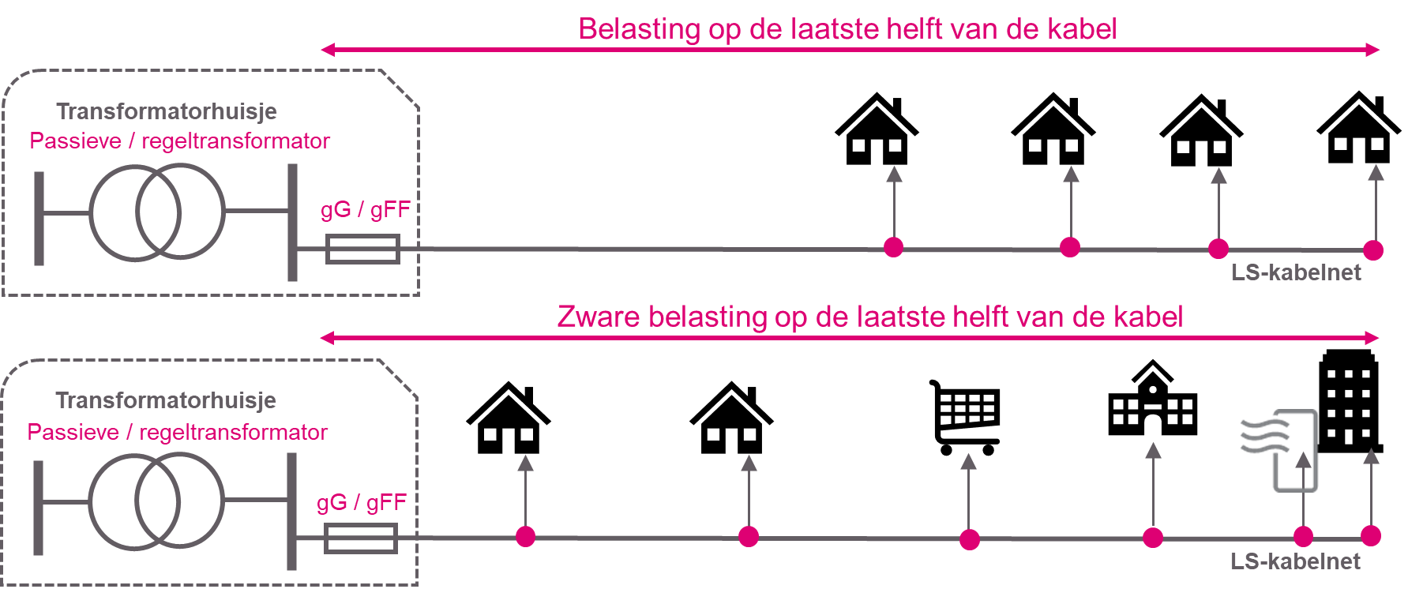
 |  | Huidige aansluitwaarde: 3x80A | G4, G6, geen of ander gas | 65.0 | 65.0 | 0.0 | 0.0 | 0.0 | 0.0
 |  | Huidige aansluitwaarde: 3x80A | G10 t/m G25 | 65.0 | 65.0 | 0.0 | 0.0 | 0.0 | 0.0
 |  | Huidige aansluitwaarde: 3x80A | > G25 | 65.0 | 65.0 | 0.0 | 0.0 | 0.0 | 0.0

 |  | Type 9: Grootverbruik LS (eigen richting >3x80A)
 |  | Huidige aansluitwaarde: 3x100A | G4, G6, geen of ander gas | 85.0 | 85.0 | 0.0 | 0.0 | 0.0 | 0.0
 |  |  | G10 t/m G25 | 210.0 | 210.0 | 0.0 | 0.0 | 0.0 | 0.0
 |  |  | > G25 | 210.0 | 210.0 | 0.0 | 0.0 | 0.0 | 0.0 |  |  |  |  |  |  |  |  |  |  |  |  |  |  | max gG | max gFF
 |  | Huidige aansluitwaarde: 3x125A | G4, G6, geen of ander gas | 106.0 | 106.0 | 0.0 | 0.0 | 0.0 | 0.0 |  | ontwerpstroom |  |  |  |  |  |  |  | t/m 57A | t/m 72A | t/m 90A | t/m 113A | t/m 144A | t/m 180A | t/m 225A
 |  |  | G10 t/m G25 | 210.0 | 210.0 | 0.0 | 0.0 | 0.0 | 0.0 |  | smeltveiligheid Inom |  |  |  |  |  |  |  | 63A | 80A | 100A | 125A | 160A | 200A | 250A | invoer
 |  |  | > G25 | 210.0 | 210.0 | 0.0 | 0.0 | 0.0 | 0.0 |  |  | waarden per 1000m |  |  | waarden o.b.v. kabellengte |  |  |  | 63 | 80 | 100 | 125 | 160 | 200 | 250 | kabellengtes
 |  | Huidige aansluitwaarde: 3x160A | G4, G6, geen of ander gas | 138.0 | 138.0 | 0.0 | 0.0 | 0.0 | 0.0 |  |  | ohm | ohm | ohm | ohm | ohm | ohm | A | ohm | ohm | ohm | ohm | ohm | ohm | ohm | per doorsnede
 |  |  | G10 t/m G25 | 210.0 | 210.0 | 0.0 | 0.0 | 0.0 | 0.0 |  |  |  |  |  |  |  |  |  | 0.215 | 0.17 | 0.136 | 0.109 | 0.085 | 0.068 | 0.055
 |  |  | > G25 | 210.0 | 210.0 | 0.0 | 0.0 | 0.0 | 0.0 |  | Name | R | X | Z (berekend) | R | X | Z (berekend) |  | 0.25 | 0.25 | 0.25 | 0.25 | 0.213 | 0.17 | 0.136 | in meters
 |  | Huidige aansluitwaarde: 3x200A | G4, G6, geen of ander gas | 210.0 | 210.0 | 0.0 | 0.0 | 0.0 | 0.0 |  | 4*240mm2 Al | 0.129 | 0.073 | 0.148 | 0.000 | 0.000 |  | 359 | - | - | - | - | - | - | - |  | 4*240mm2 Al
 |  |  | G10 t/m G25 | 210.0 | 210.0 | 0.0 | 0.0 | 0.0 | 0.0 |  | 4*150mm2 Al | 0.206 | 0.079 | 0.221 | 0.062 | 0.024 |  | 272 | 300 | 300 | 300 | 300 | 300 | 300 | 300 | 300 | 4*150mm2 Al
 |  |  | > G25 | 210.0 | 210.0 | 0.0 | 0.0 | 0.0 | 0.0 |  | 4*120mm2 Al | 0.281 | 0.081 | 0.292 | 0.000 | 0.000 |  | 243 | - | - | - | - | - | - | X |  | 4*120mm2 Al
 |  | Huidige aansluitwaarde: 3x250A | G4, G6, geen of ander gas | 210.0 | 210.0 | 0.0 | 0.0 | 0.0 | 0.0 |  | 4*95mm2 Al | 0.320 | 0.082 | 0.330 | 0.000 | 0.000 |  | 213 | - | - | - | - | - | - | X |  | 4*95mm2 Al
 |  |  | G10 t/m G25 | 210.0 | 210.0 | 0.0 | 0.0 | 0.0 | 0.0 |  | 4*70mm2 Al | 0.443 | 0.084 | 0.451 | 0.000 | 0.000 |  | 177 | - | - | - | - | - | X | X |  | 4*70mm2 Al
 |  |  | > G25 | 210.0 | 210.0 | 0.0 | 0.0 | 0.0 | 0.0 |  | 4*50mm2 Al | 0.641 | 0.085 | 0.647 | 0.000 | 0.000 |  | 144 | - | - | - | - | X | X | X |  | 4*50mm2 Al
 |  |  |  |  |  |  |  |  |  |  | 4*35mm2 Al | 0.868 | 0.101 | 0.874 | 0.000 | 0.000 |  | 120 | - | - | - | X | X | X | X |  | 4*35mm2 Al
 |  | Type 10: Netbewust publiek laden |  |  |  |  |  |  |  |  | 4*25mm2 Al | 1.200 | 0.094 | 1.204 | 0.000 | 0.000 |  | 100 | - | - | - | X | X | X | X |  | 4*25mm2 Al
 |  | Aansluiting 3x25A |  | 4.8 |  | 0.0 |  | 0.0 |  |  | 4*16mm2 Al | 1.910 | 0.096 | 1.912 | 0.000 | 0.000 |  | 78 | - | - | X | X | X | X | X |  | 4*16mm2 Al

 |  | Type 11: Straatmeubilair |  |  |  |  |  |  |  |  | 4*185mm2 Cu | 0.107 | 0.068 | 0.127 | 0.000 | 0.000 |  | 393 | - | - | - | - | - | - | - |  | 4*185mm2 Cu
 |  | Aansluiting 1x6A |  | 4.3 |  | 0.0 |  | 0.0 |  |  | 4*150mm2 Cu | 0.125 | 0.068 | 0.142 | 0.000 | 0.000 |  | 348 | - | - | - | - | - | - | - |  | 4*150mm2 Cu
 |  | Aansluiting 1x10A |  | 8.7 |  | 0.0 |  | 0.0 |  |  | 4*120mm2 Cu | 0.152 | 0.069 | 0.167 | 0.000 | 0.000 |  | 307 | - | - | - | - | - | - | - |  | 4*120mm2 Cu
 |  | Aansluiting 3x25A |  | 5.8 |  | 0.0 |  | 0.0 |  |  | 4*95mm2 Cu | 0.194 | 0.069 | 0.206 | 0.000 | 0.000 |  | 272 | - | - | - | - | - | - | - |  | 4*95mm2 Cu
 |  | Aansluiting 3x40A t/m 3x50A |  | 22.0 |  | 0.0 |  | 0.0 |  |  | 4*70mm2 Cu | 0.268 | 0.072 | 0.278 | 0.000 | 0.000 |  | 227 | - | - | - | - | - | - | X |  | 4*70mm2 Cu
 |  | Aansluiting 3x63A t/m 3x80A |  | 36.0 |  | 0.0 |  | 0.0 |  |  | 4*50mm2 Cu | 0.387 | 0.085 | 0.396 | 0.000 | 0.000 |  | 182 | - | - | - | - | - | X | X |  | 4*50mm2 Cu
 |  |  |  |  |  |  |  |  |  |  | 4*35mm2 Cu | 0.524 | 0.100 | 0.533 | 0.000 | 0.000 |  | 154 | - | - | - | - | X | X | X |  | 4*35mm2 Cu
 |  | Totale ontwerpstroom op de kabel (A) |  |  |  |  |  |  |  |  | 4*25mm2 Cu | 0.727 | 0.094 | 0.733 | 0.000 | 0.000 |  | 128 | - | - | - | - | X | X | X |  | 4*25mm2 Cu
 |  |  |  |  |  |  |  |  |  |  | 4*16mm2 Cu | 1.150 | 0.097 | 1.154 | 0.000 | 0.000 |  | 99 | - | - | - | X | X | X | X |  | 4*16mm2 Cu
 |  |  | Verdeel gekozen aansluitingen over meerdere kabels indien ontwerpstroom groter dan 225A is!
 |  |  |  |  |  |  |  |  |  |  | totale samengestelde impedantie |  |  |  | 0.062 | 0.024 | 0.066 |  | OK | OK | OK | OK | OK | OK | niet OK | t.a.v. totale impedantie passieve trafo en gG
 |  |  |  |  |  |  |  |  |  |  |  |  |  |  |  |  |  |  | OK | OK | OK | OK | OK | OK | OK | t.a.v. totale impedantie regeltrafo en gFF
 |  |  |  |  |  |  |  |  |  |  |  |  |  |  |  |  |  |  | OK | OK | OK | OK | OK | OK | OK | t.a.v. ontwerpstroom
 |  |  |  |  |  |  |  |  |  |  |  |  |  |  |  |  |  |  | JA | JA | JA | JA | JA | JA | NEE | voldoet aan beide / toegestaan met passieve transformator en gG zekeringen?
 |  |  |  |  |  |  |  |  |  |  |  |  |  |  |  |  |  |  | JA | JA | JA | JA | JA | JA | JA | voldoet aan beide / toegestaan met regeltransformator en gFF zekeringen?

Stijgleiding
Ontwerpstroom stijgleiding (LET OP: deze aantallen komen niet mee in de sommatie op trafowerkblad)
Aantal van eenheid | Type wooneenheid |  | Ontwerpstroom per eenheid | Totaal op kabelniveau in A | Totaal op kabelniveau in kW

 | Type 4: Hoogbouw huishoudens met collectieve warmtepomp, stads- of gasverwarming |  |  |  |  | Vul alleen de | vlakken in
 | Appartement |  | 1.4 | 0.0 | 0.0
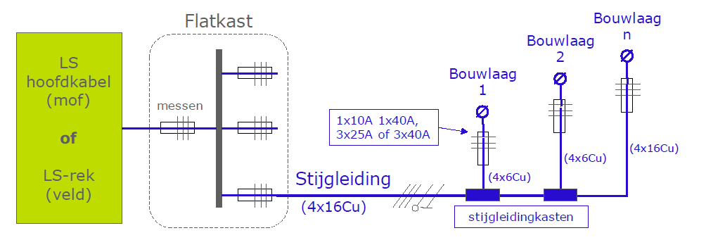
 | Type 5: Hoogbouw huishoudens t/m bouwjaar 2021 met een individuele warmtepomp
 | Appartement |  | 3.8 | 0.0 | 0.0

 | Type 6: Hoogbouw huishoudens vanaf bouwjaar 2022 met een individuele warmtepomp
 | Appartement |  | 3.2 | 0.0 | 0.0

 | Type 7: Laag- of hoogbouw met alternatieve verwarmingscomponenten (toeslag)
 | Aantal * elektrisch vermogen verwarmingscomponent * gelijktijdigheidsfactor tabel type 7 |  |  | 0.0

 | Type 8: Kleinzakelijk (niet-huishoudelijk t/m 3x80A)
 | Huidige aansluitwaarde: < 3x35A | G4, G6, geen of ander gas | 8.7 | 0.0 | 0.0
 | Huidige aansluitwaarde: < 3x35A | G10 t/m G25 | 44.0 | 0.0 | 0.0
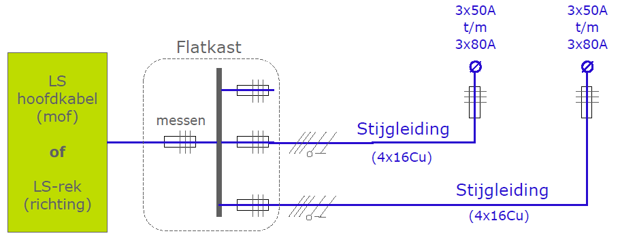
 | Huidige aansluitwaarde: < 3x35A | > G25 | 65.0 | 0.0 | 0.0
 | Huidige aansluitwaarde: 3x35A t/m 3x40A | G4, G6, geen of ander gas | 32.0 | 0.0 | 0.0
 | Huidige aansluitwaarde: 3x35A t/m 3x40A | G10 t/m G25 | 65.0 | 0.0 | 0.0
 | Huidige aansluitwaarde: 3x35A t/m 3x40A | > G25 | 65.0 | 0.0 | 0.0
 | Huidige aansluitwaarde: 3x50A | G4, G6, geen of ander gas | 44.0 | 0.0 | 0.0
 | Huidige aansluitwaarde: 3x50A | G10 t/m G25 | 65.0 | 0.0 | 0.0
 | Huidige aansluitwaarde: 3x50A | > G25 | 65.0 | 0.0 | 0.0
 | Huidige aansluitwaarde: 3x63A | G4, G6, geen of ander gas | 65.0 | 0.0 | 0.0
 | Huidige aansluitwaarde: 3x63A | G10 t/m G25 | 65.0 | 0.0 | 0.0
 | Huidige aansluitwaarde: 3x63A | > G25 | 65.0 | 0.0 | 0.0
 | Huidige aansluitwaarde: 3x80A | G4, G6, geen of ander gas | 65.0 | 0.0 | 0.0
 | Huidige aansluitwaarde: 3x80A | G10 t/m G25 | 65.0 | 0.0 | 0.0
 | Huidige aansluitwaarde: 3x80A | > G25 | 65.0 | 0.0 | 0.0

 |  | Totale ontwerpstroom op de stijgleiding (A) | 0.0

 | De lengte van de 16Cu stijgleiding is o.b.v. 1% spanningsvariatie (en belasting evenredig verdeeld) beperkt tot de maximale lengtes in onderstaande tabel.

 | Indien de lengte van de stijgleiding uit bovenstaande tabel niet toereikend is dan kan hiervan worden afgeweken door het maken van een GAIA berekening. In deze GAIA berekening moet dan worden aangetoond dat de spanningsvariatie van het hoofdnet en stijgleiding < 5%.

